Требования + тест
 | Термос - выбрала этот предмет для тестирования, так как ему можно предъявить довольно четкие требования и провести довольно четкие проверки, при этом он не слишком сложный

 | Термос – это емкость, в которой можно хранить напитки разной температуры – от 1 до 100 градусов (вода, чай, сок, компот и т.д.)

 | Главная задача термоса – сохранить как можно дольше температуру налитых в него напитков, если эта температура отличается от температуры окружающей среды. Например, холодный напиток нужно сохранить холодным, горячий – горячим.

 | Требования к термосу: |  | Тестирование термоса
 |  |  | Проверка | Номер требования | Ожидаемый результат | Окружающая среда | Реальный результат | Статус
1 | Устройство состоит из трех частей: основная емкость для жидкости, плотно закрывающая пробка и верхняя крышка. | 1 | Проверить, из каких компонентов состоит термос | 1 | термос состоит из трех частей: основная емкость для жидкости, плотно закрывающая пробка и верхняя крышка. |  | Состав термоса соответствует требованиям | ок
2 | Материал основной части термоса - нержавеющая сталь | 2 | Проверить материал основной части термоса | 2 | Материал основной части термоса - нержавеющая сталь |  | Визуально материал похож на нержавеющую сталь, но для полноценной проверки нужен химический анализ | не могу проверить
3 | Внешний вид термоса должен соответствовать дизайну, представленному на фото. | 3 | Проверить внешний вид на соответствие дизайну | 3 | Внешний вид термоса должен соответствовать фото ниже |  | Внешний вид соответсвует фото | ок
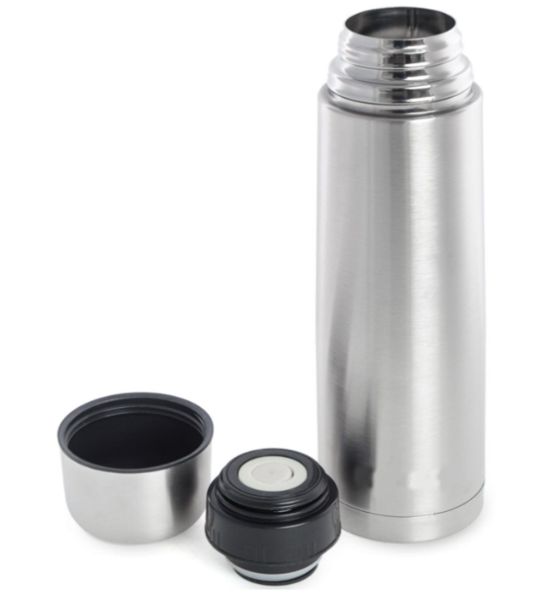

4 | Размер термоса должен быть не более: | 4 | Проверить размер термоса | 4 | Высота (с плотно закрытой пробкой и крышкой) - не более 30 см и Диаметр основания не более 10 см |  | Высота (с плотно закрытой пробкой и крышкой) - 28 см и диаметр основания 10 см | ок
 | Высота (с плотно закрытой пробкой и крышкой) - 30 см
 | Диаметр основания – 10 см
5 | Объем напитка, помещающийся внутрь основной части термоса, должен быть не менее 1 литра (при этом объеме можно плотно закрыть пробку и напиток не начнет выливаться). | 5 | Проверить, какой объем напитка помещается в термос | 5 | Должен поместиться объем 1 литр и можно плотно закрыть пробку, чтобы напиток не начал выливаться | Температура окружающей среды 20 градусов, температура напитка 98 градусов, напиток - чай | Объем напитка 1 литр успешно поместился в термос и при закрытии пробки напиток не выливается | ок
 |  |  |  |  |  | Температура окружающей среды 20 градусов, температура напитка 1 градус, напиток - компот | Объем напитка 1 литр успешно поместился в термос и при закрытии пробки напиток не выливается | ок
6 | Пробка должна закрываться очень плотно – т.е. если в термос налить напиток и плотно закрыть пробкой, напиток не должен выливаться при любом положении термоса. | 6 | Проверить плотность закрывания пробки, при разных положениях термоса: 6.1 горизантально 6.2 вверх ногами 6.3 трясти в разные стороны в течение 1 мин | 6 | при закрытой пробке напиток не должен выливаться при любом положении термоса. | Температура окружающей среды 20 градусов, температура напитка 98 градусов, напиток - чай. Объем - 1 литр | Пробка закрывается плотно, все тесты разного положения (6.1, 6.2, 6.3) пройдены успешно | ок
 |  |  |  |  |  | Температура окружающей среды 20 градусов, температура напитка 1 градус, напиток - компот. Объем - 1 литр | Пробка закрывается плотно, все тесты разного положения (6.1, 6.2, 6.3) пройдены успешно | ок
7 | Требования к сохранности температуры напитка в термосе, если температура окружающей среды стабильна и находится в диапазоне от 18 до 24 градусов включительно: | 7 | Проверить, сколько времени термос хранит температуру напитка:
7.1 | если в термос поместили напиток с температурой выше 95 градусов, то температура напитка в термосе должна сохраняться выше 24 градусов не менее, чем 12 часов. |  | горячего(больше 95градусов) | 7 и 7.1 | если в термос налить напиток выше 95 градусов, то температура напитка в термосе через 12 часов должна быть выше 24 градусов. | Температура окружающей среды 20 градусов в начале эксперимента и 22 в конце, температура напитка 98 градусов в начале, напиток - чай. Объем - 1 литр | Напиток через 12 часов имеет температуру 33 градуса | ок
7.2 | если в термос поместили напиток с температурой ниже 5 градусов, то температура напитка в термосе должна сохраняться ниже 18 градусов не менее, чем 6 часов. |  | холодного(ниже 5 градусов) | 7 и 7.2 | если в термос поместили напиток с температурой ниже 5 градусов, то температура напитка в термосе через 6 часов должна быть ниже 18 градусов | Температура окружающей среды 20 градусов в начале эксперимента и 22 в конце, температура напитка 1 градус в начале, напиток - компот. Объем - 1 литр | Напиток через 6 часов имеет температуру 18 градусов | не ок

 |  |  | * тест на температуру возможно стоило бы провести также на очень маленьком объеме жидкости, так как возможно сохранность температуры будет другая.
 |  |  | **возможно другие результаты были бы при граничных значениях температуры окружающей среды - 18 и 24 градуса, но это сложно организовать, особенно на дистанции 12 часов.

